ศท.บ.
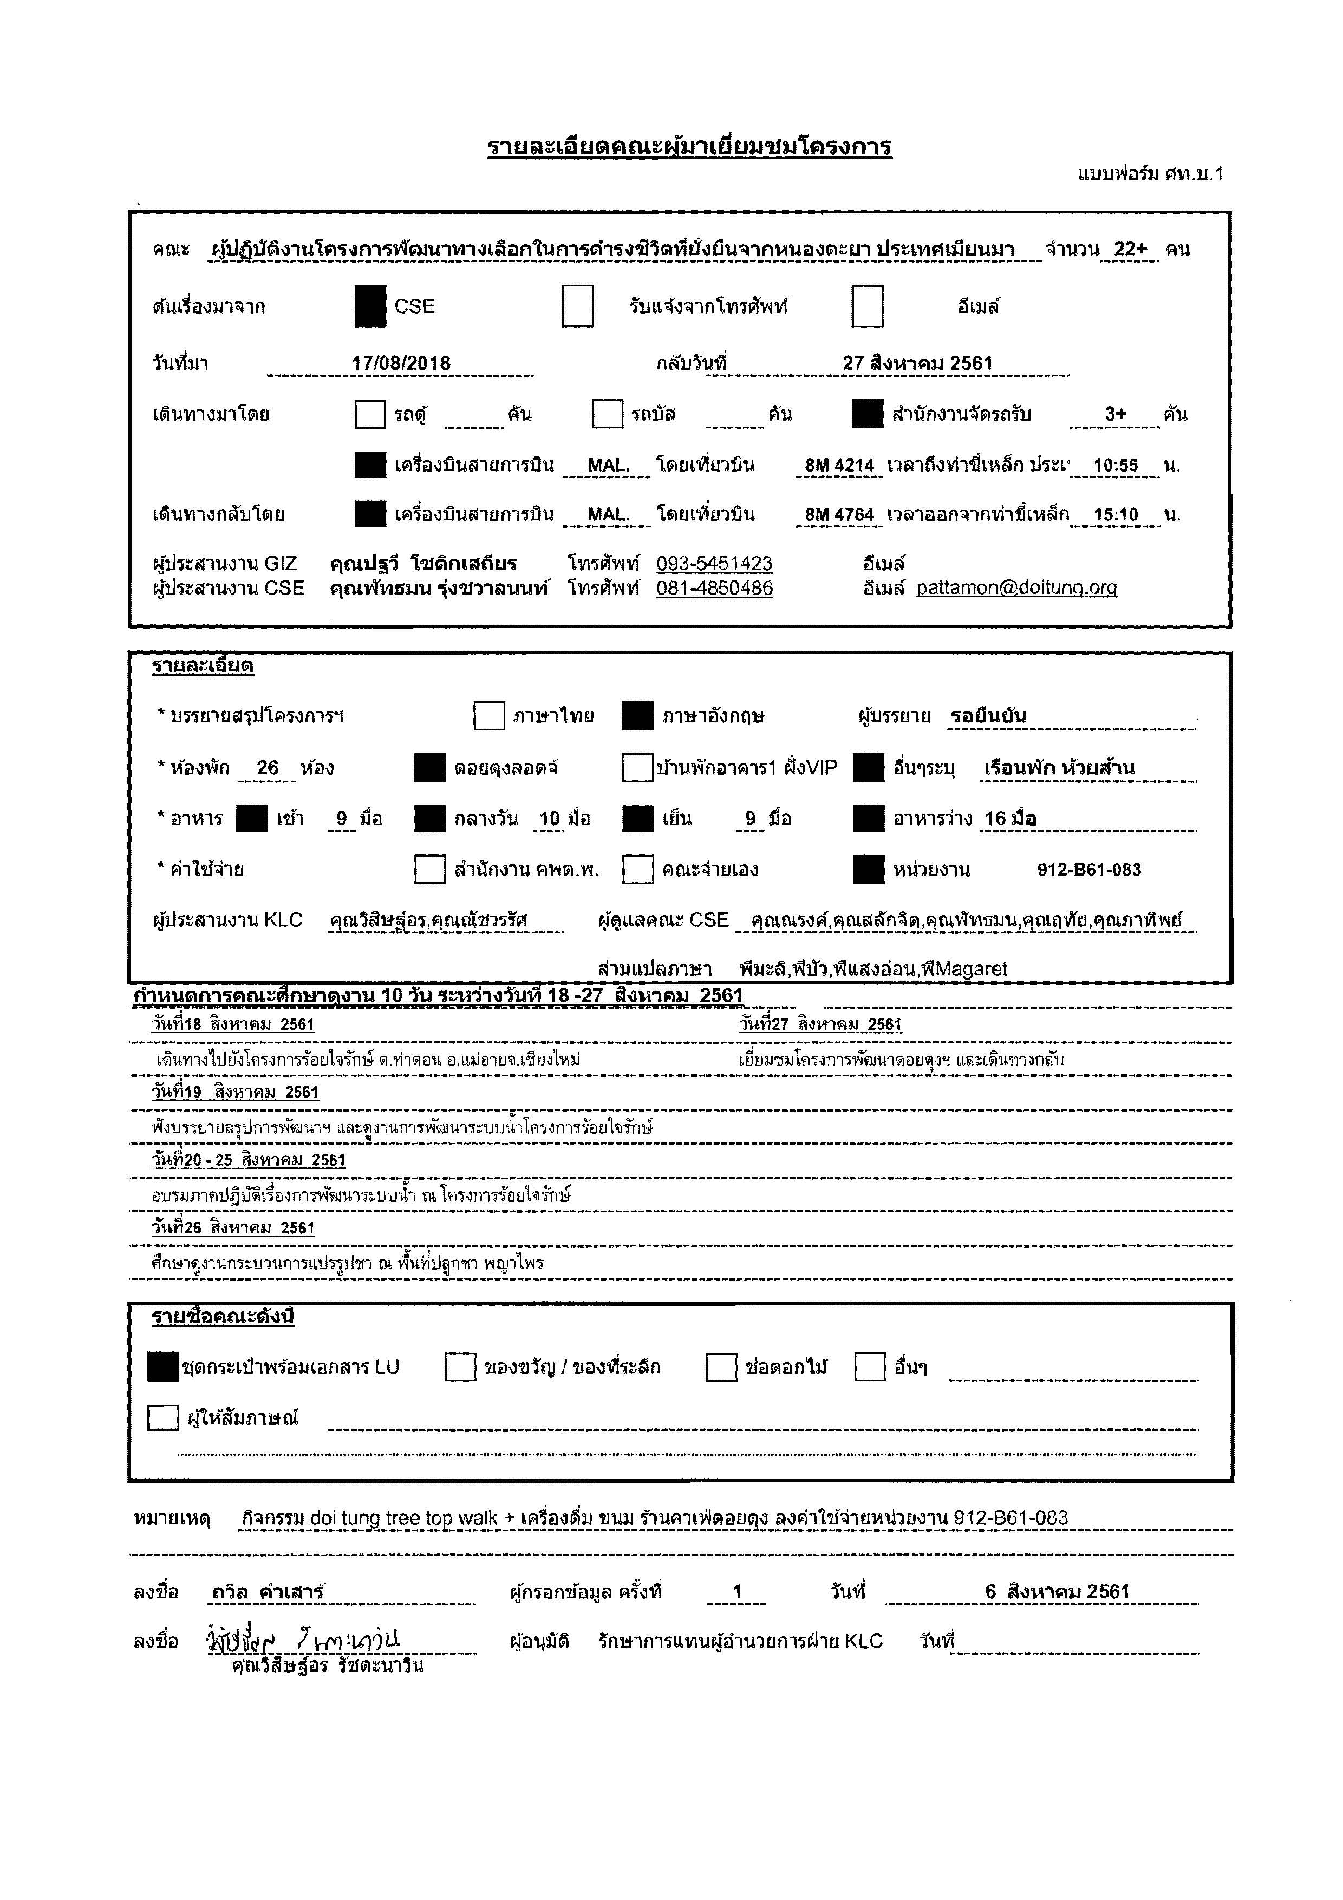
 | รายละเอียดคณะผู้มาเยี่ยมชมโครงการ
 | แบบฟอร์ม ศท.บ.1

 | คณะ |  | ผู้ปฏิบัติงานโครงการพัฒนาทางเลือกในการดำรงชีวิตที่ยั่งยืนจากหนองตะยา ประเทศเมียนมา |  |  |  |  |  |  |  |  |  |  |  |  |  |  |  |  |  |  |  |  |  |  |  |  | จำนวน |  | 22+ | คน

 | ต้นเรื่องมาจาก |  |  |  |  |  |  |  | CSE |  |  |  |  |  |  | รับแจ้งจากโทรศัพท์ |  |  |  |  |  |  |  |  | อีเมล์

 | วันที่มา |  |  |  | 17/08/2018 |  |  |  |  |  |  |  |  |  |  |  | กลับวันที่ |  |  | 2018-08-27

 | เดินทางมาโดย |  |  |  |  |  |  |  | รถตู้ |  |  | คัน |  |  |  | รถบัส |  |  |  | คัน |  |  |  | สำนักงานจัดรถรับ |  |  |  |  | 3+ |  | คัน

 |  |  |  |  |  |  |  |  | เครื่องบินสายการบิน |  |  |  |  | MAL. |  |  | โดยเที่ยวบิน |  |  |  | 8M 4214 |  |  | เวลาถึงท่าขี้เหล็ก ประเทศเมี่ยนมาร์ |  |  |  |  | 10:55:00 |  | น.

 | เดินทางกลับโดย |  |  |  |  |  |  |  | เครื่องบินสายการบิน |  |  |  |  | MAL. |  |  | โดยเที่ยวบิน |  |  |  | 8M 4764 |  |  | เวลาออกจากท่าขี้เหล็ก ประเทศเมียนมาร์ |  |  |  |  | 15:10:00 |  | น.

 | ผู้ประสานงาน GIZ |  |  |  |  |  | คุณปฐวี โชติกเสถียร |  |  |  |  |  |  | โทรศัพท์ |  |  | 093-5451423 |  |  |  |  |  | อีเมล์
 | ผู้ประสานงาน CSE |  |  |  |  |  | คุณพัทธมน รุ่งชวาลนนท์ |  |  |  |  |  |  | โทรศัพท์ |  |  | 081-4850486 |  |  |  |  |  | อีเมล์ |  | pattamon@doitung.org

 | รายละเอียด

 | * บรรยายสรุปโครงการฯ |  |  |  |  |  |  |  |  |  |  | ภาษาไทย |  |  |  |  | ภาษาอังกฤษ |  |  |  |  |  | ผู้บรรยาย |  |  | รอยืนยัน

 | * ห้องพัก |  |  | 26 |  | ห้อง |  |  |  | ดอยตุงลอดจ์ |  |  |  |  |  |  | บ้านพักอาคาร1 ฝั่งVIP |  |  |  |  |  |  | อื่นๆระบุ |  |  | เรือนพัก ห้วยส้าน

 | * อาหาร |  |  |  | เช้า |  | 9 | มื้อ |  | กลางวัน |  |  | 10 | มื้อ |  |  | เย็น |  | 9 | มื้อ |  |  |  | อาหารว่าง |  |  | 16 มื้อ

 | * ค่าใช้จ่าย |  |  |  |  |  |  |  |  | สำนักงาน คพต.พ. |  |  |  |  |  |  | คณะจ่ายเอง |  |  |  |  |  |  | หน่วยงาน |  |  | 912-B61-083

 | ผู้ประสานงาน KLC |  |  |  |  |  | คุณวิสิษฐ์อร,คุณณัชวรรัศ |  |  |  |  |  |  |  | ผู้ดูแลคณะ CSE |  |  |  | คุณณรงค์,คุณสลักจิต,คุณพัทธมน,คุณฤทัย,คุณภาทิพย์

 |  |  |  |  |  |  |  |  |  |  |  |  |  |  | ล่ามแปลภาษา |  |  |  | พี่มะลิ,พี่บัว,พี่แสงอ่อน,พี่Magaret
กำหนดการคณะศึกษาดูงาน 10 วัน ระหว่างวันที 18 -27 สิงหาคม 2561
 | วันที่18 สิงหาคม 2561 |  |  |  |  |  |  |  |  |  |  |  |  |  |  |  |  |  | วันที่27 สิงหาคม 2561
 | เดินทางไปยังโครงการร้อยใจรักษ์ ต.ท่าตอน อ.แม่อายจ.เชียงใหม่ |  |  |  |  |  |  |  |  |  |  |  |  |  |  |  |  |  | เยี่ยมชมโครงการพัฒนาดอยตุงฯ และเดินทางกลับ
 | วันที่19 สิงหาคม 2561
 | ฟังบรรยายสรุปการพัฒนาฯ และดูงานการพัฒนาระบบน้ำโครงการร้อยใจรักษ์
 | วันที่20 - 25 สิงหาคม 2561
 | อบรมภาคปฏิบัติเรื่องการพัฒนาระบบน้ำ ณ โครงการร้อยใจรักษ์
 | วันที่26 สิงหาคม 2561
 | ศึกษาดูงานกระบวนการแปรรูปชา ณ พื้นที่ปลูกชา พญาไพร

 | รายชื่อคณะดังนี้

 |  | ชุดกระเป๋าพร้อมเอกสาร LU |  |  |  |  |  |  |  |  | ของขวัญ / ของที่ระลึก |  |  |  |  |  |  |  | ช่อดอกไม้ |  |  |  |  | อื่นๆ

 |  | ผู้ให้สัมภาษณ์

หมายเหตุ |  |  |  | กิจกรรม doi tung tree top walk + เครื่องดื่ม ขนม ร้านคาเฟ่ดอยตุง ลงค่าใช้จ่ายหน่วยงาน 912-B61-083

ลงชื่อ |  |  | ถวิล คำเสาร์ |  |  |  |  |  |  |  |  | ผู้กรอกข้อมูล ครั้งที่ |  |  |  |  |  | 1 |  |  |  | วันที่ |  |  | 6 สิงหาคม 2561

ลงชื่อ |  |  |  |  |  |  |  |  |  |  |  | ผู้อนุมัติ |  |  | รักษาการแทนผู้อำนวยการฝ่าย KLC |  |  |  |  |  |  |  |  |  | วันที่
 |  | คุณวิสิษฐ์อร รัชตะนาวิน

กำหนดการ
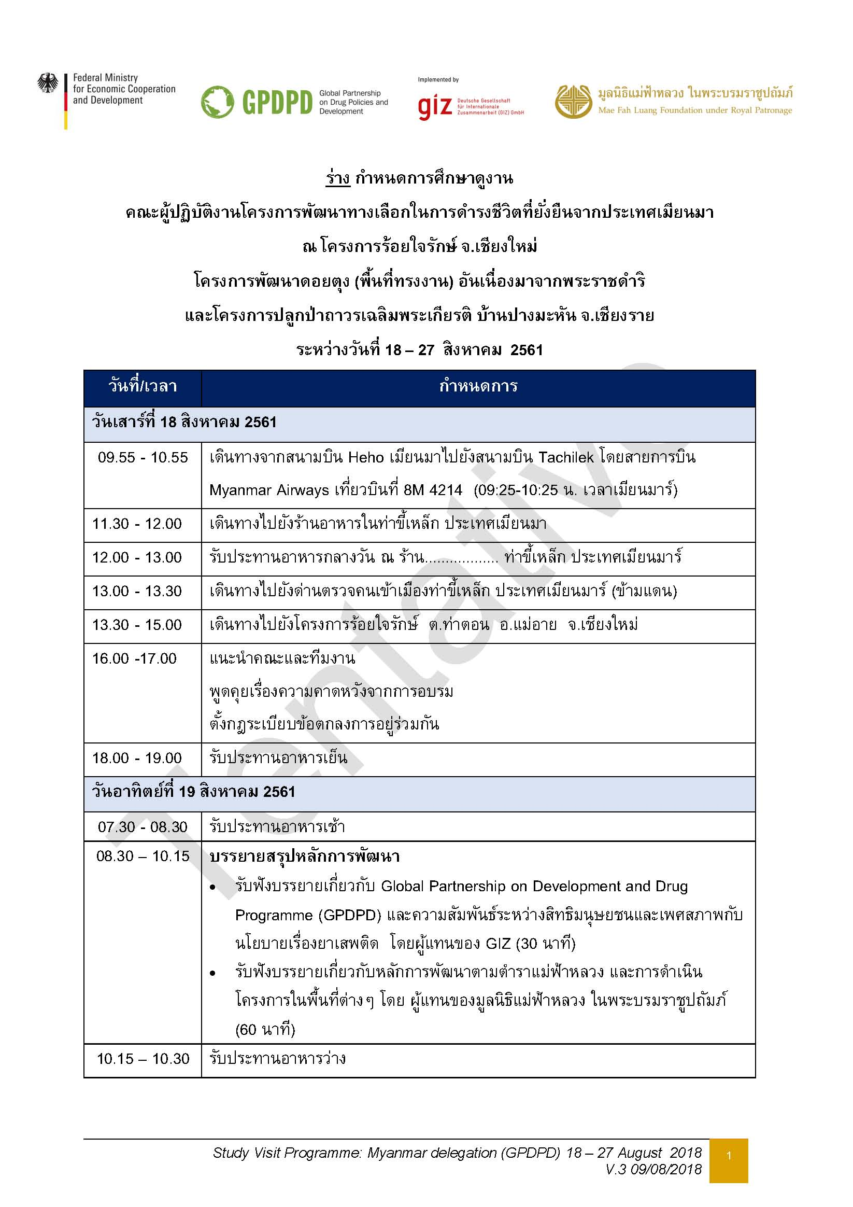

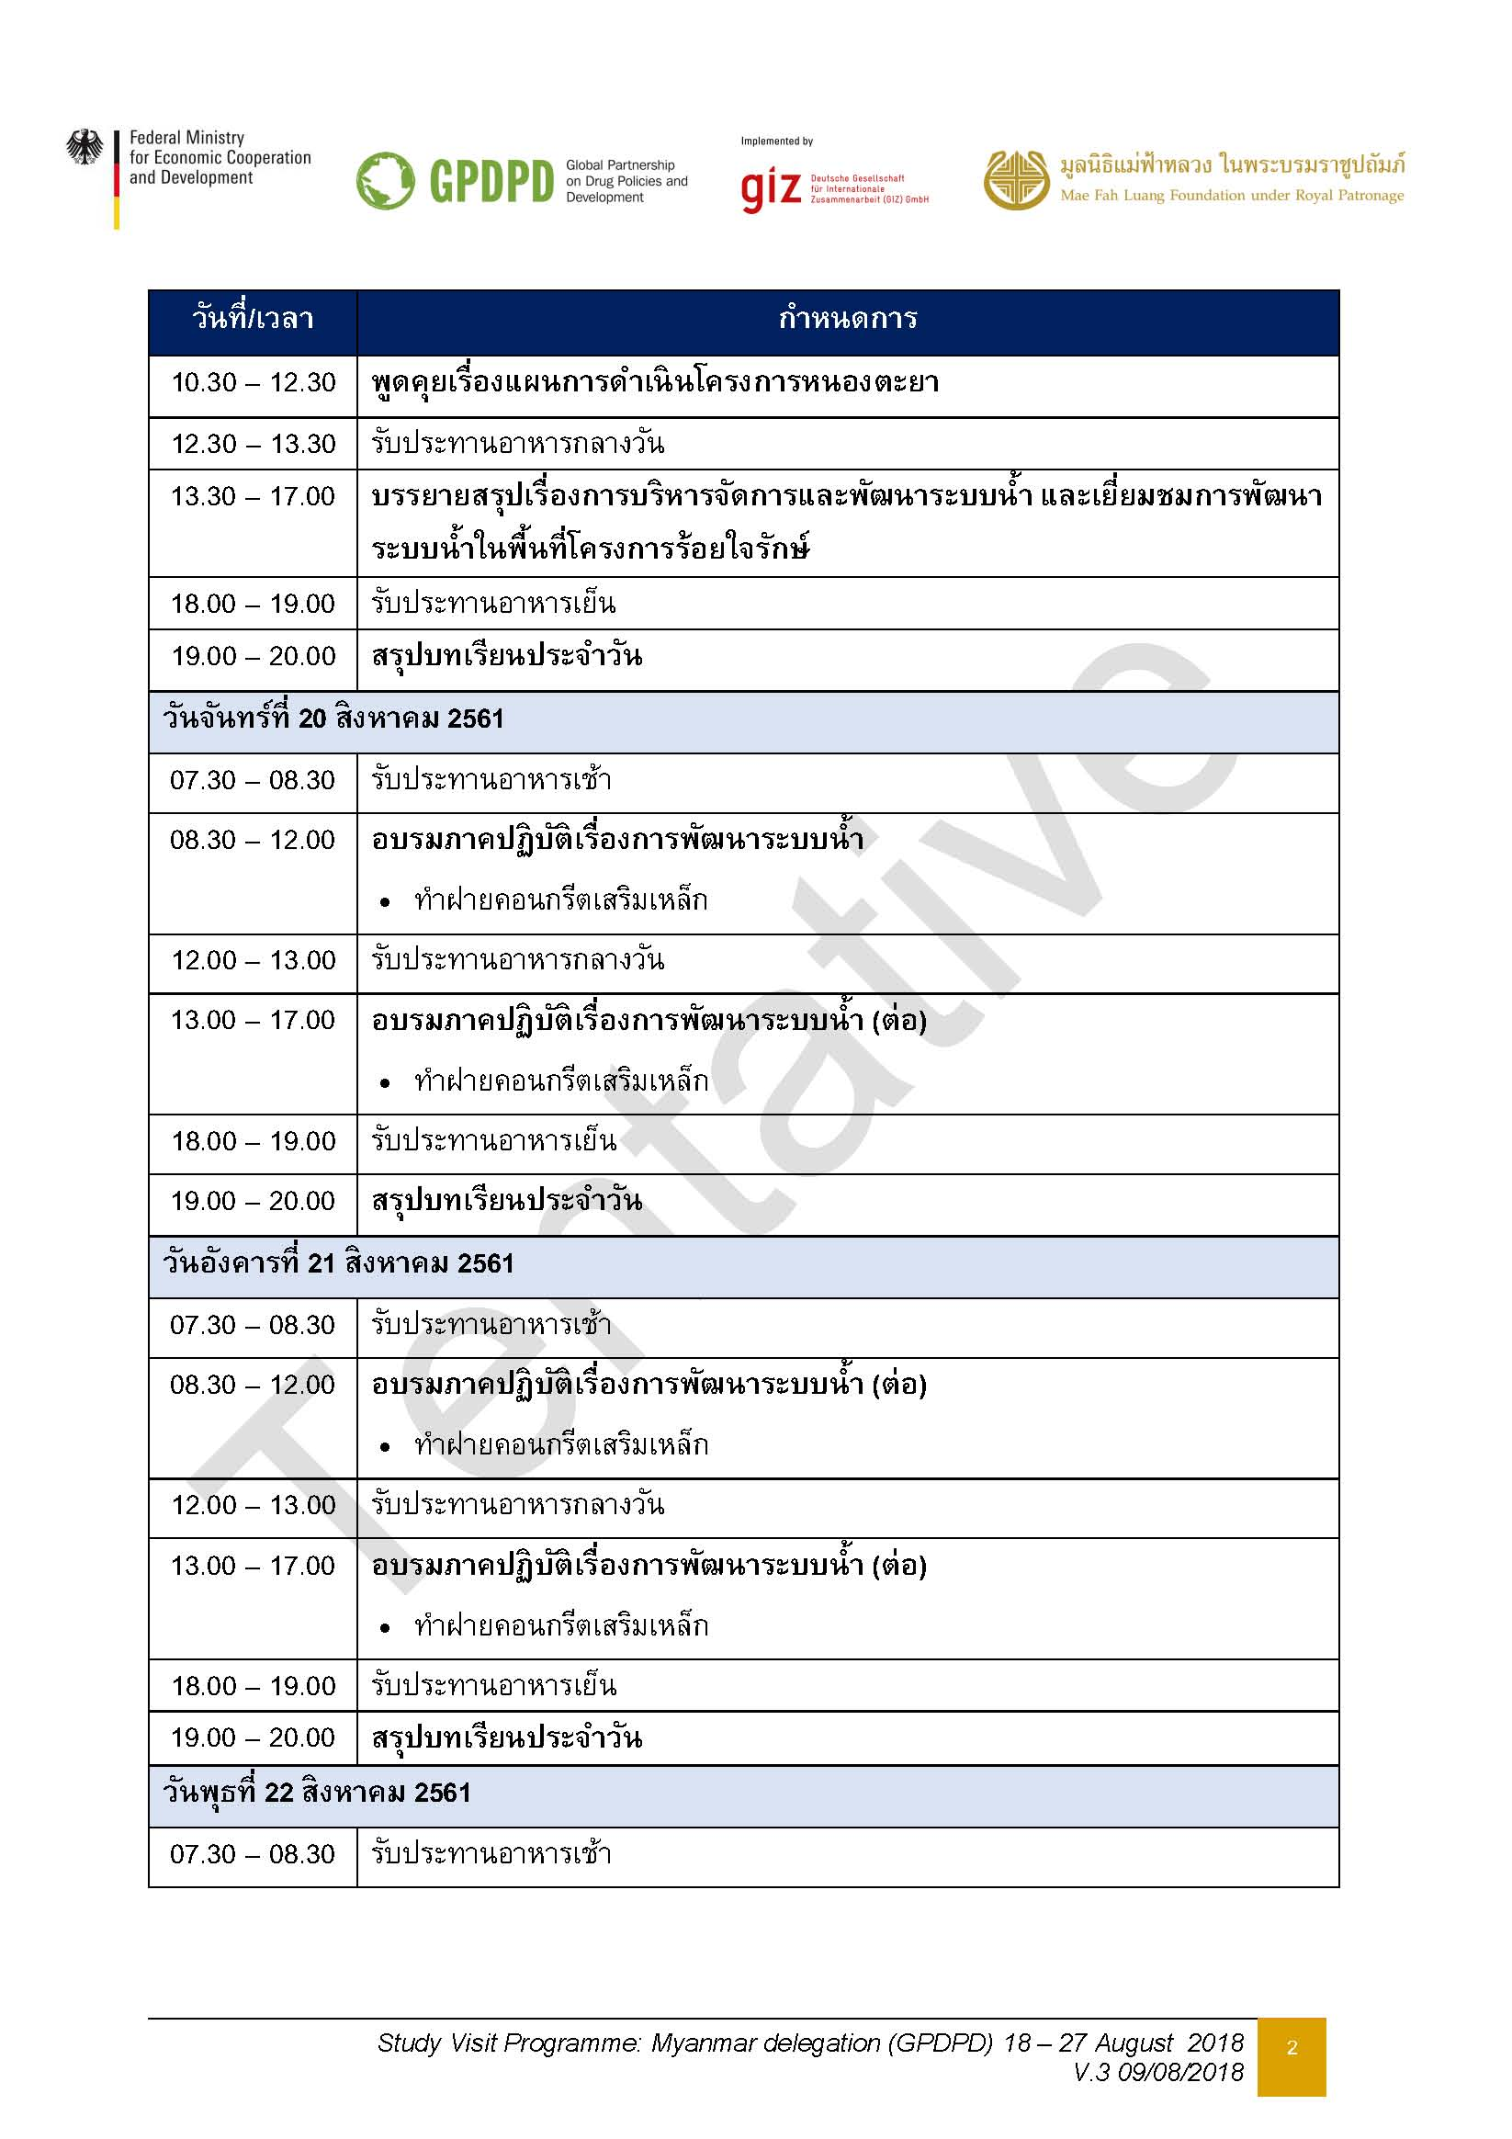

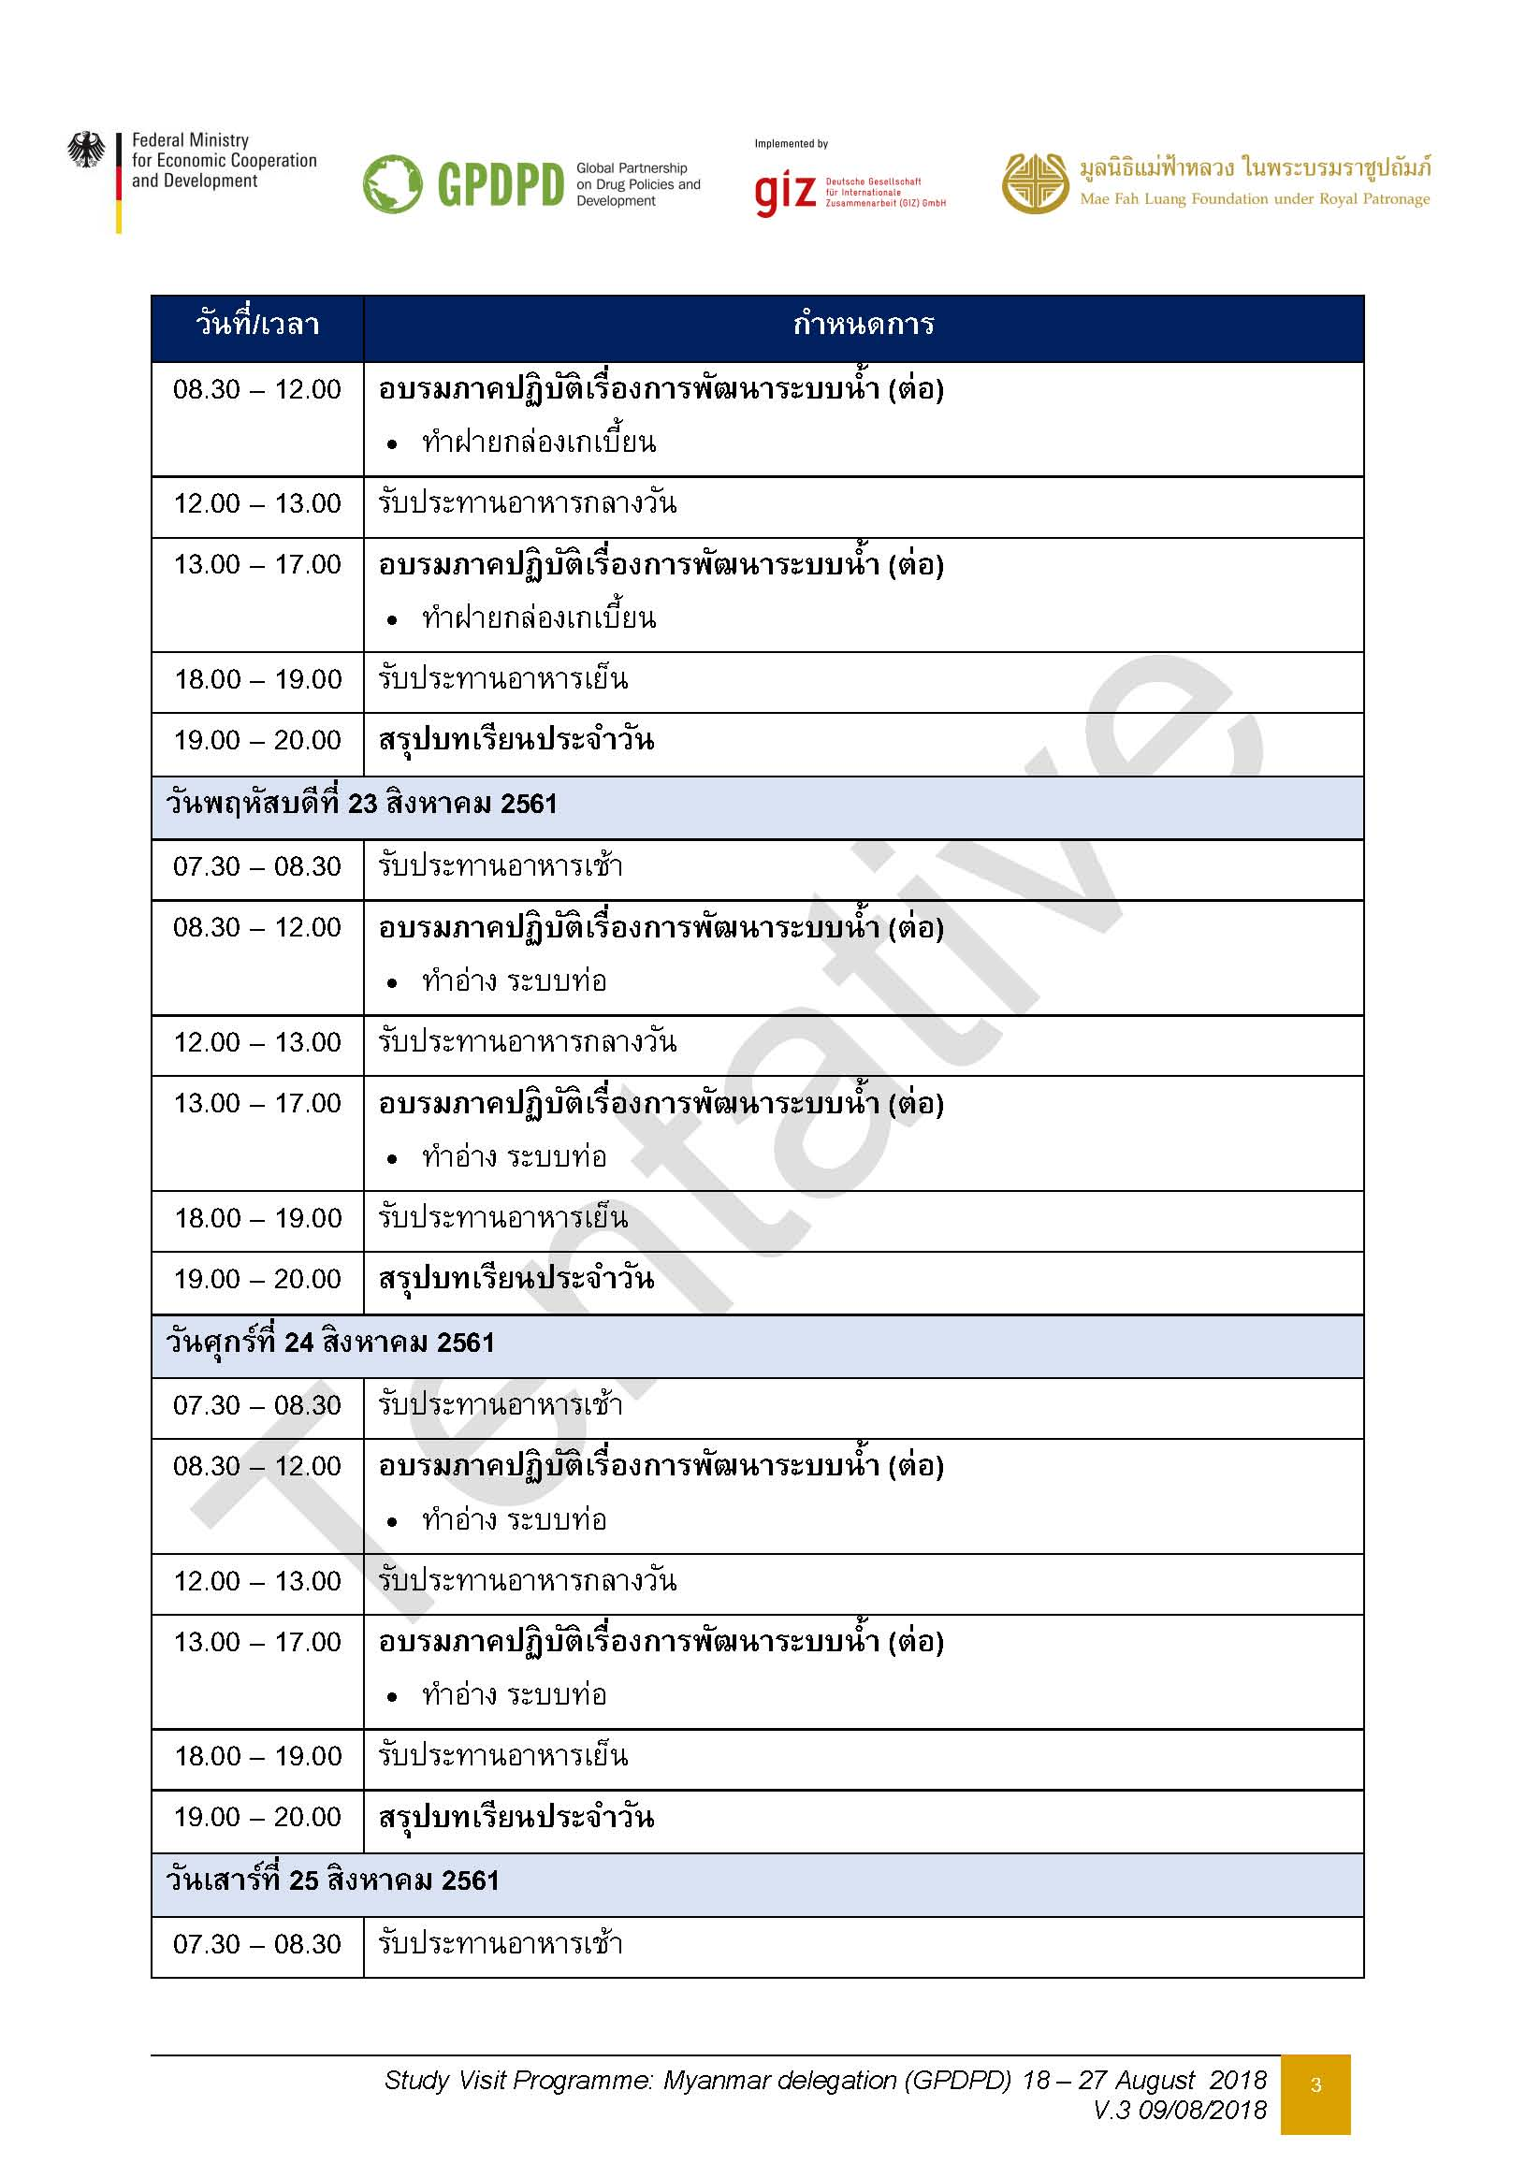

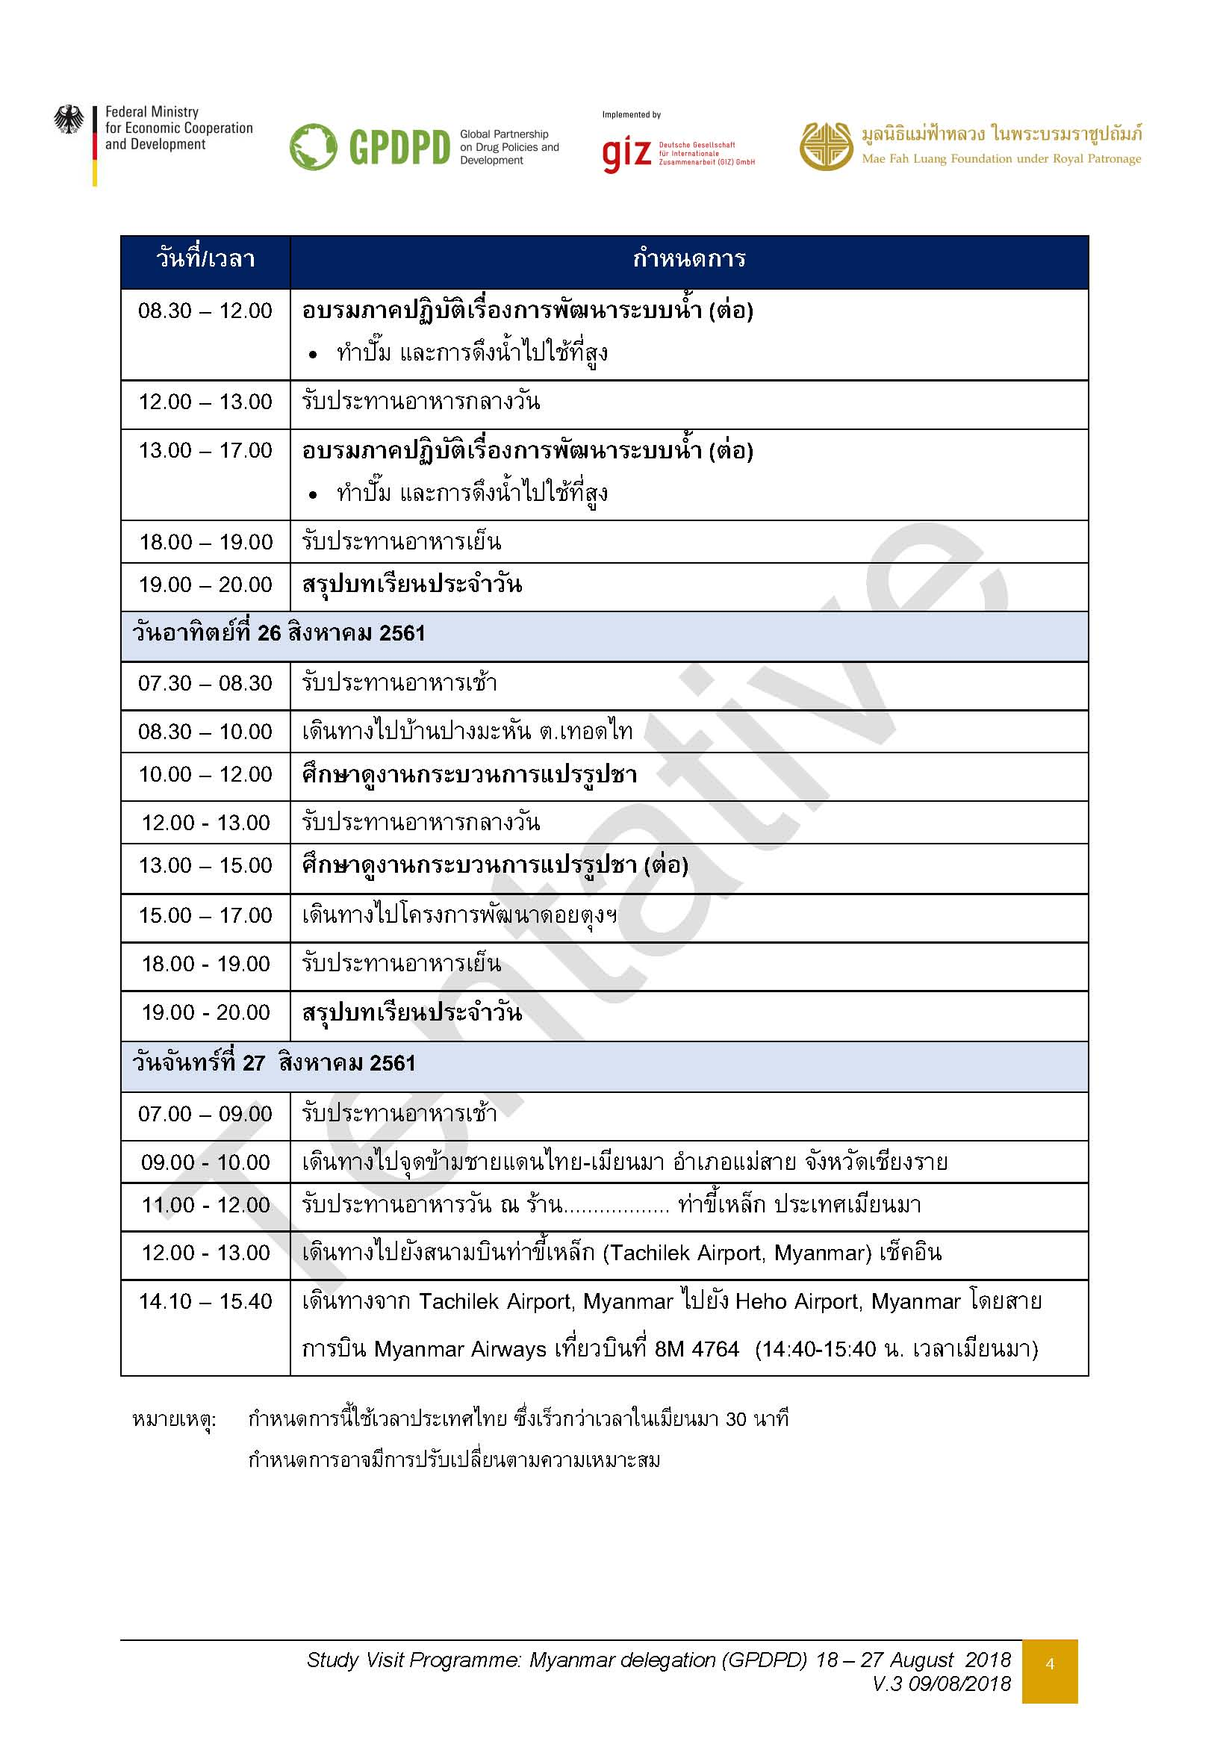

ที่พักห้วยส้าน
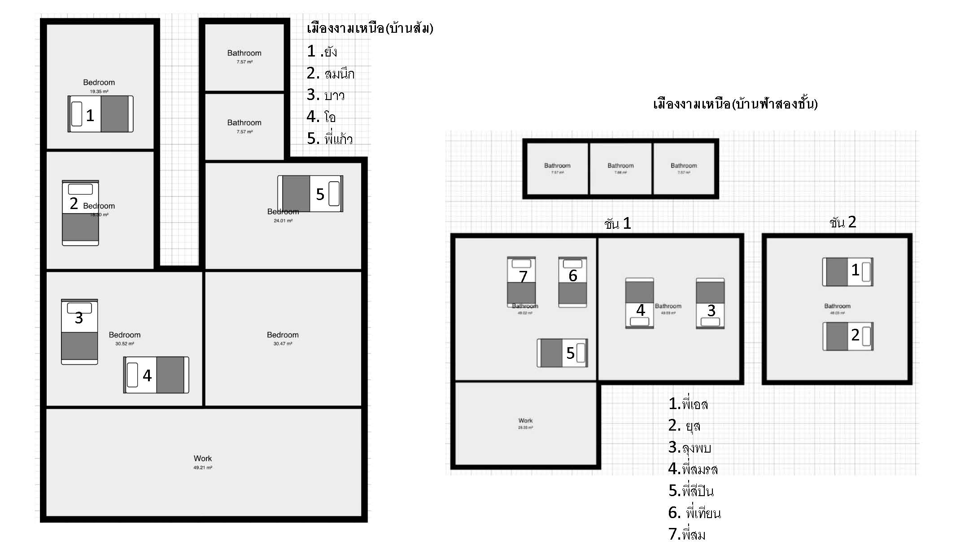
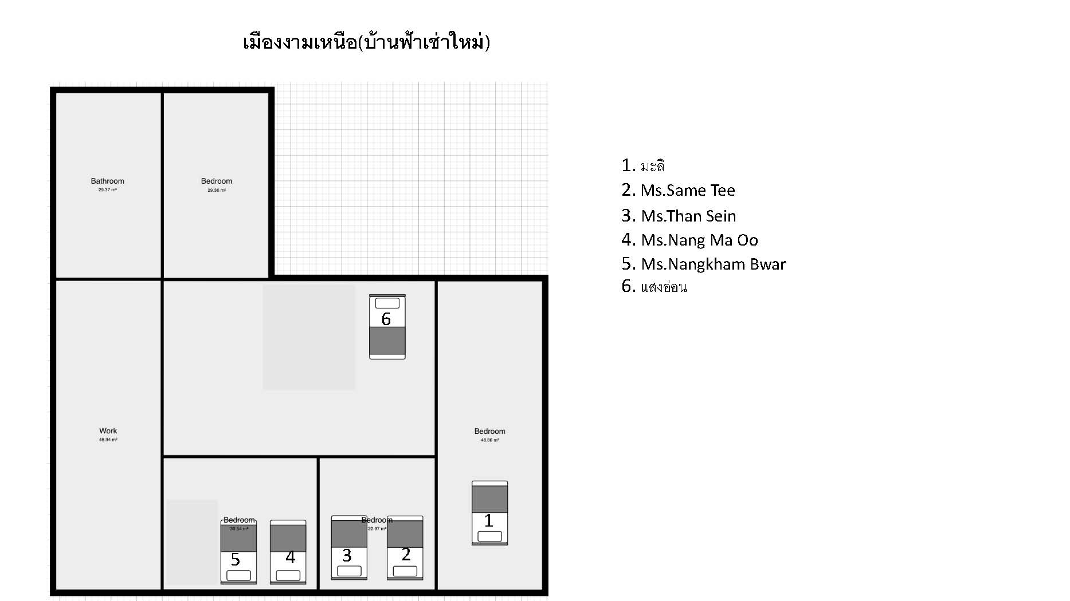
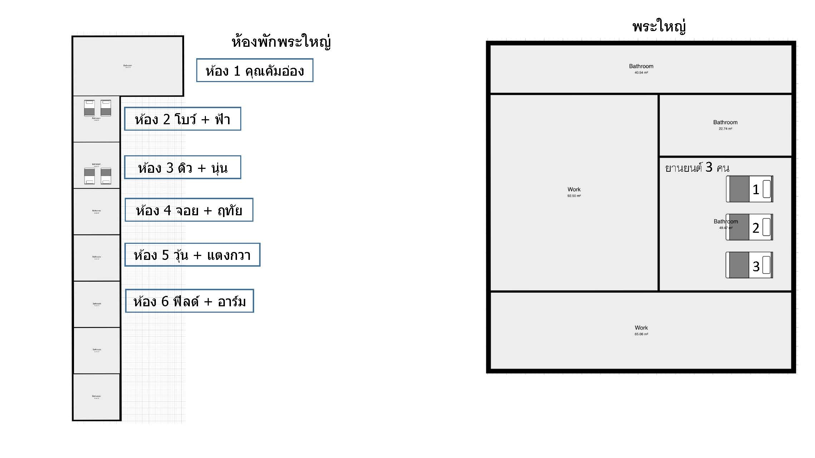
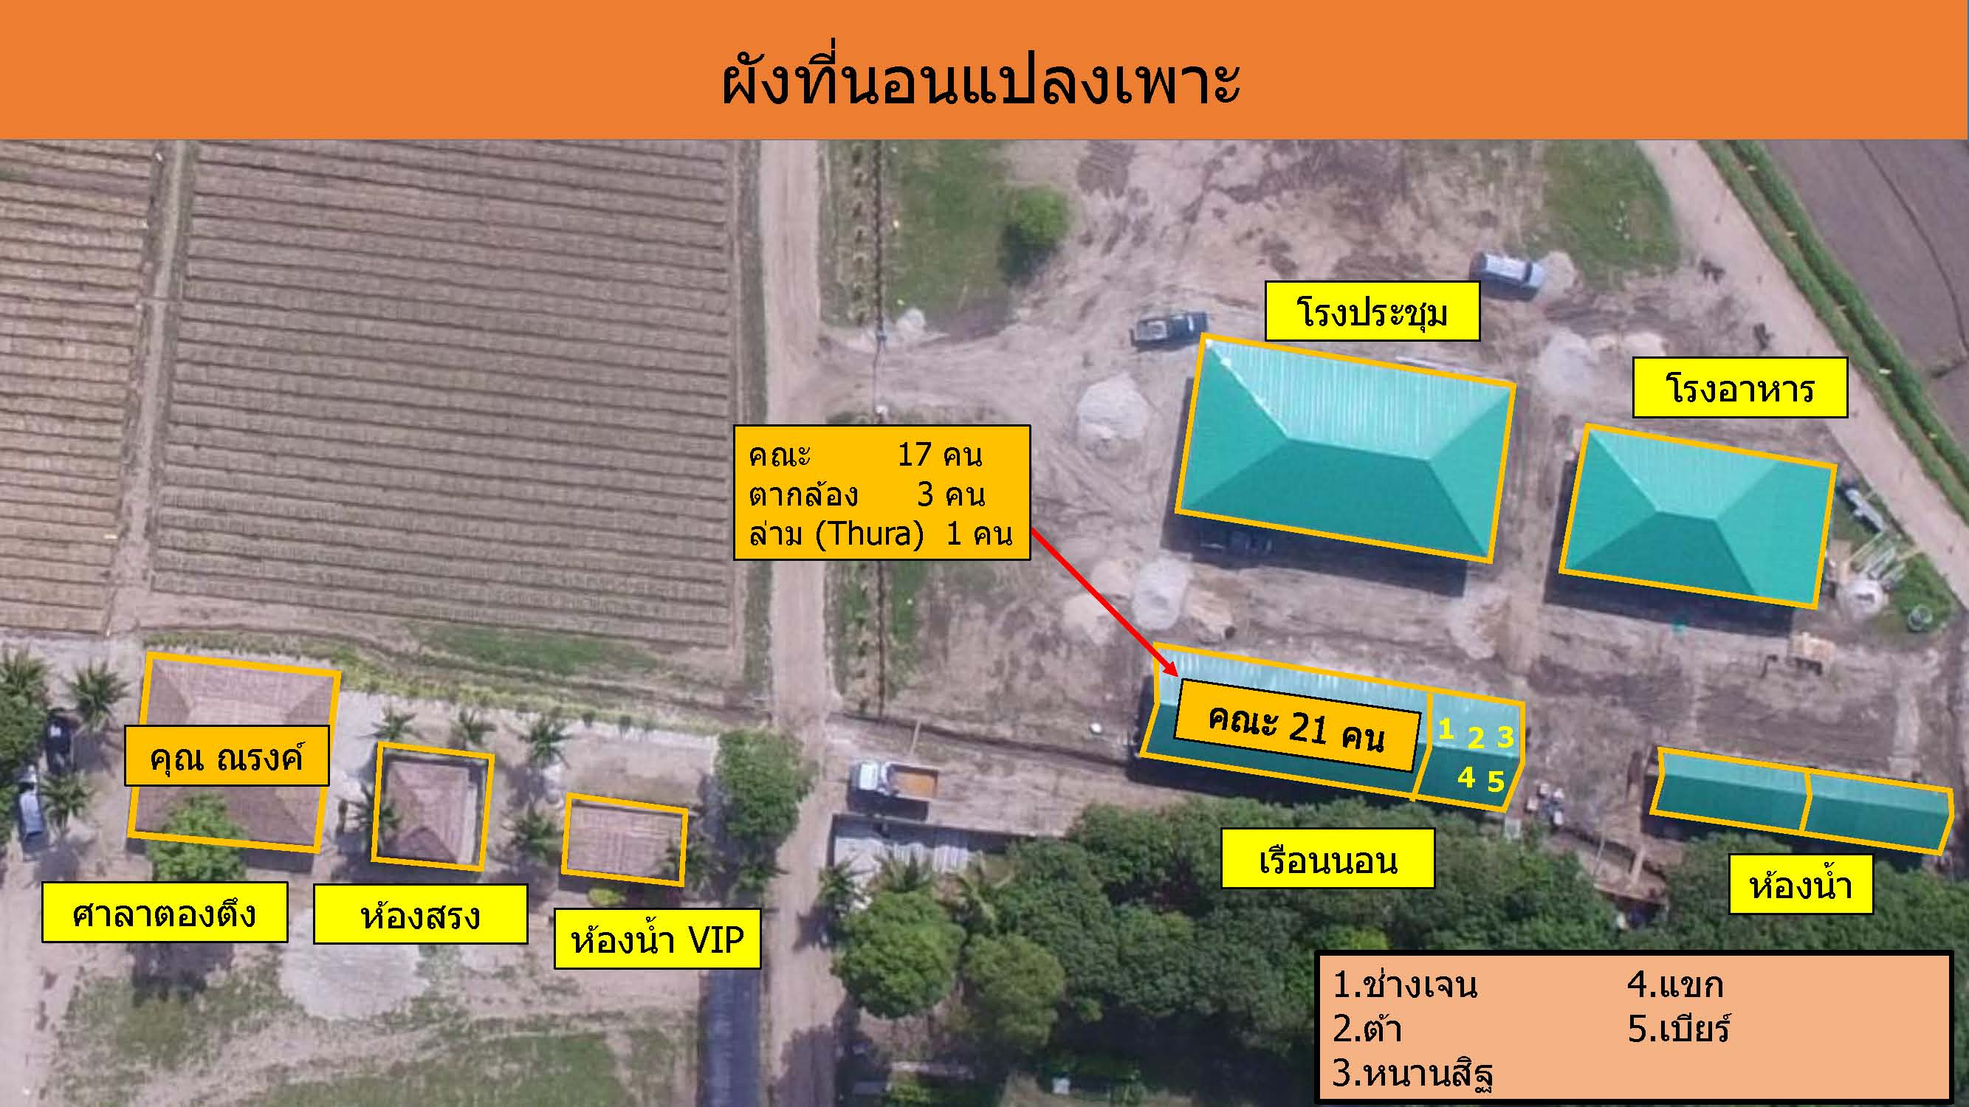
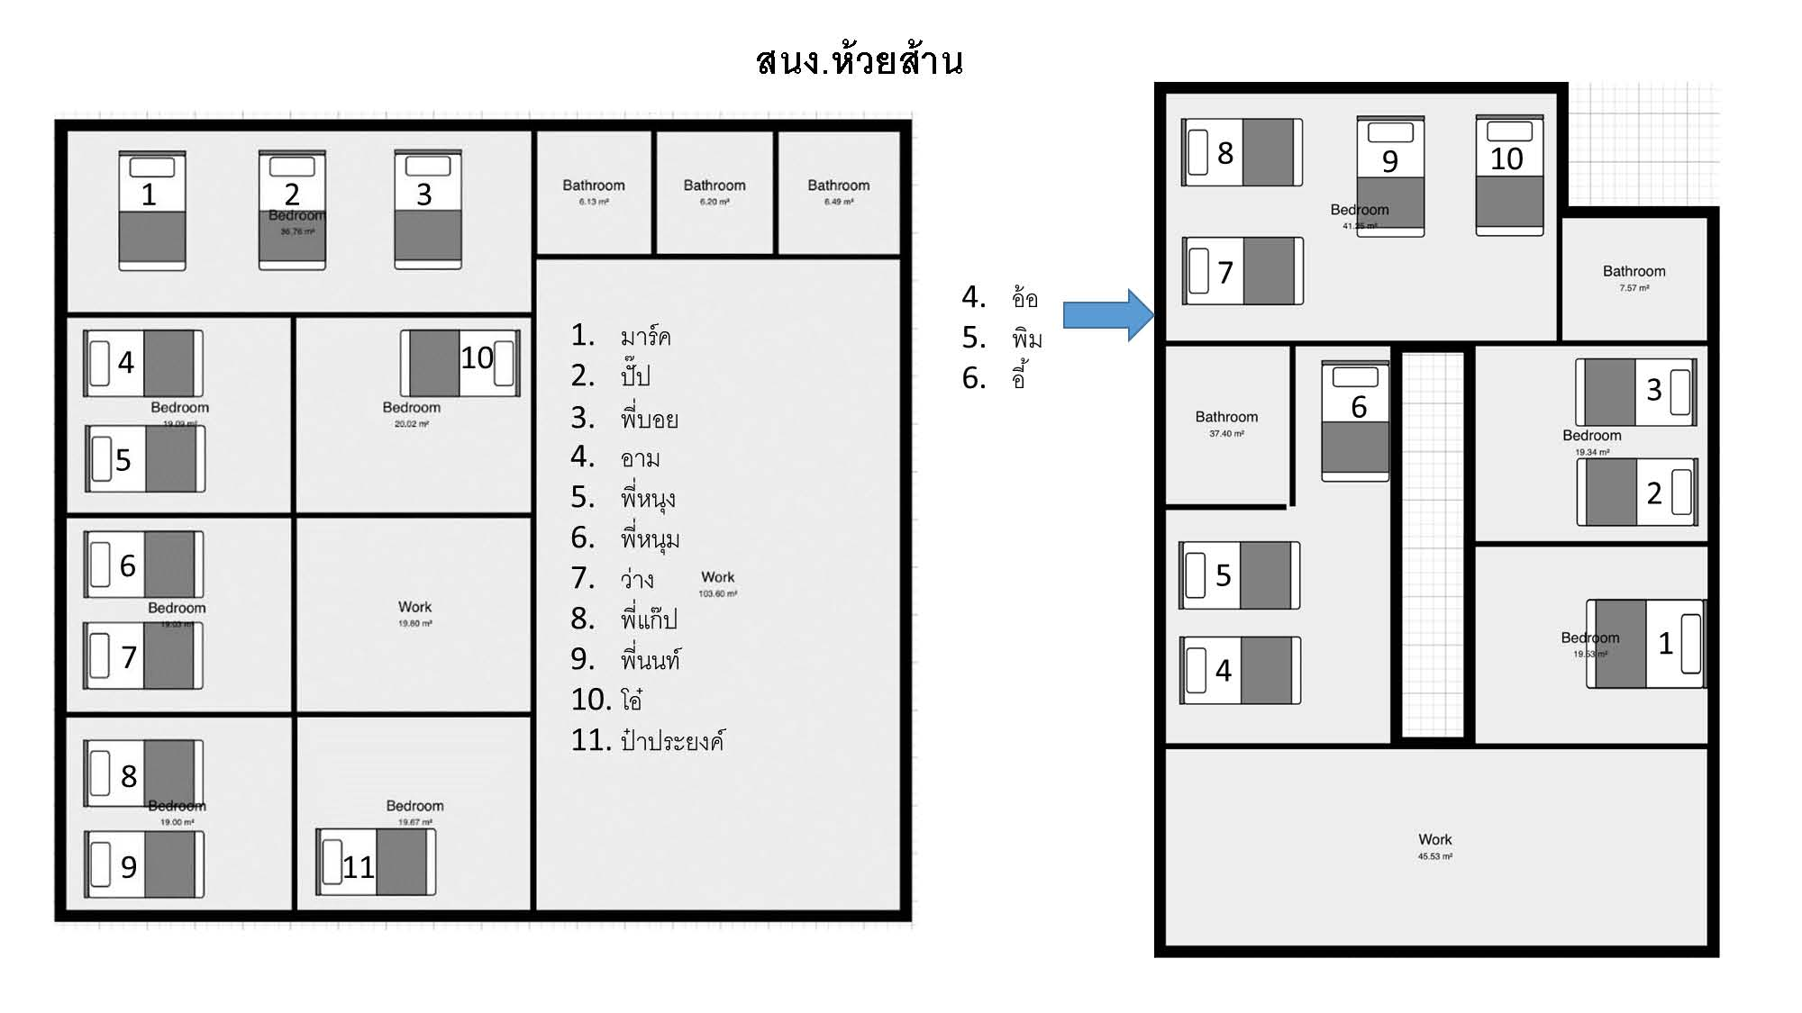
รายชื่อคณะผู้ปฏิบัติงานพัฒนาโครงการพัฒนาทางเลือกในการดำรงชีวิตที่ยั่งยืนจาก หนองตะยา ประเทศเมียนมาร์
พักโครงการร้อยใจรักษ์ ต.ท่าตอน อ.แม่อาย จ.เชียงใหม่
ระหว่างวันที่ 18 - 26 สิงหาคม 2561

ผังห้องพัก DTL
